ログイン画面
画面レイアウト

システム名 |  | サブシステム名 |  |  | 画面ID |  | 画面名 |  |  |  |  |  | 作成日 | 担当者 | 更新日 | 担当者
映画館予約管理システム |  | ログインシステム |  |  | G2 |  | ログイン |  |  |  |  |  | 2019/04/22 | 田村 | 2019-08-01 | 吉川

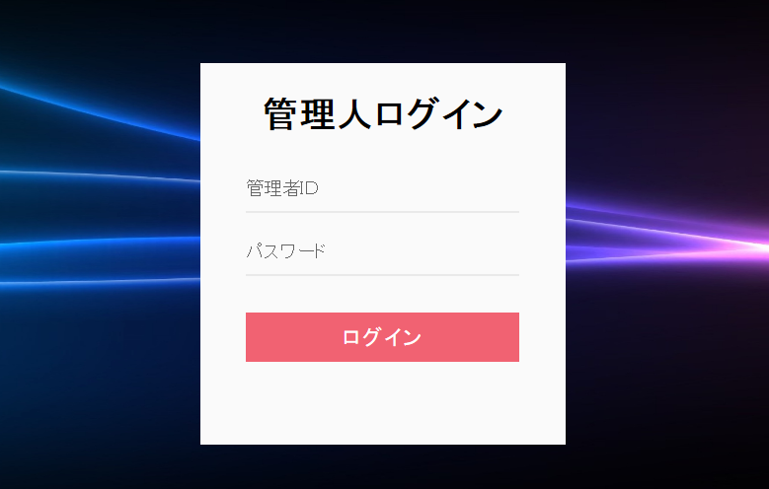
①
②
③
 |  |  |  |  |  |  |  | 操作手順

 |  |  |  |  |  |  |  |  | ① | 管理人IDを入力する

 |  |  |  |  |  |  |  |  | ② | パスワードを入力する

 |  |  |  |  |  |  |  |  | ③ | ログインを押下する

 |  |  |  |  |  |  |  |  |  |  | →映画一覧画面へ遷移する

 |  |  |  |  |  |  |  |  | ③-2 | 管理人IDまたはパスワードが違う場合

識別ID | ラベル | 部品タイプ | 属性 | 桁数 |  | 表示位置 | 設定元 |  |  | 設定先 |  | 部品の処理概要

1 | 管理人ID | テキストボックス | varchar(64) | 64 |  | - | - |  |  | admin(admin_id) |  | 管理人IDを入力する
2 | パスワード | テキストボックス | varchar(64) | 64 |  | - | - |  |  | admin(admin_password) |  | パスワードを入力する
3 | ログイン | ボタン | - | - |  | - | - |  |  | - |  | 一覧画面へ遷移する

マイページ
画面レイアウト

システム名 |  | サブシステム名 |  |  | 画面ID |  | 画面名 |  |  |  |  | 作成日 | 担当者 | 更新日 | 担当者
映画館予約管理システム |  | マイページシステム |  |  | G4 |  | マイページ画面 |  |  |  |  | 2019/04/22 | 田村 | 2019-08-01 | 吉川

①
②
 |  |  |  |  |  |  |  | 操作手順

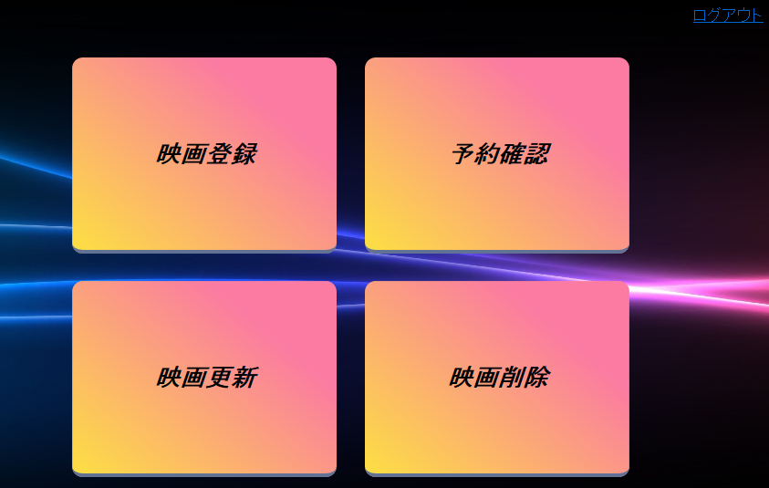
③
④
⑤
⑥
 |  |  |  |  |  |  |  |  | ① | ロゴを押下する

 |  |  |  |  |  |  |  |  |  | →映画一覧画面へ遷移する

 |  |  |  |  |  |  |  |  | ② | ログアウトを押下する

 |  |  |  |  |  |  |  |  |  | →ログイン画面へ遷移する

 |  |  |  |  |  |  |  |  | ③ | 映画登録ボタンを押下する

 |  |  |  |  |  |  |  |  |  | →映画登録画面へ遷移する

 |  |  |  |  |  |  |  |  | ④ | 予約確認ボタンを押下する

 |  |  |  |  |  |  |  |  |  | →映画予約確認画面へ遷移する

 |  |  |  |  |  |  |  |  | ⑤ | 映画更新ボタンを押下する

 |  |  |  |  |  |  |  |  |  | →映画更新画面へ遷移する

 |  |  |  |  |  |  |  |  | ⑥ | 映画削除ボタンを押下する

 |  |  |  |  |  |  |  |  |  | →映画削除画面へ遷移する

識別ID | ラベル | 部品タイプ | 属性 | 桁数 |  | 表示位置 | 設定元 |  |  | 設定先 | 部品の処理概要

1 | ロゴ | ロゴ | - | - |  | - | - |  |  | - | 映画一覧画面へ遷移する
2 | ログアウト | リンク | - | - |  | - | - |  |  | - | ログアウトする
3 | 映画登録 | ボタン | - | - |  | - | - |  |  | - | 映画登録画面へ遷移する
4 | 予約確認 | ボタン | - | - |  | - | - |  |  | - | 映画予約確認画面へ遷移する
5 | 映画更新 | ボタン | - | - |  | - | - |  |  | - | 映画更新画面へ遷移する
6 | 映画削除 | ボタン | - | - |  | - | - |  |  | - | 映画削除画面へ遷移する

映画登録
画面レイアウト

システム名 |  | サブシステム名 |  |  | 画面ID |  | 画面名 |  |  |  |  |  | 作成日 | 担当者 | 更新日 | 担当者
映画館予約管理システム |  | 映画登録システム |  |  | G1 |  | ログイン |  |  |  |  |  | 2019/04/22 | 川口 | 2019-08-05 | 吉川
①

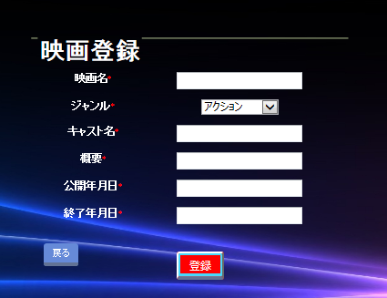
 |  |  |  |  |  |  |  |  | 操作手順

 |  |  |  |  |  |  |  |  |  | ① | ロゴを押下する
 |  |  |  |  |  |  |  |  |  |  | →映画一覧画面へ遷移する
②
③
④
⑧
⑨
⑤
⑦
⑥
 |  |  |  |  |  |  |  |  |  | ② | 映画登録機能

 |  |  |  |  |  |  |  |  |  |  | ②－１ | ②の映画名を入力する
 |  |  |  |  |  |  |  |  |  |  | ②－２ | ③のジャンルを設定する
 |  |  |  |  |  |  |  |  |  |  | ②－３ | ④のキャスト名を入力する
 |  |  |  |  |  |  |  |  |  |  | ②－４ | ⑤の概要を入力する
 |  |  |  |  |  |  |  |  |  |  | ②－５ | ⑥の公開年月日を入力する
 |  |  |  |  |  |  |  |  |  |  | ②－６ | ⑦の終了年月日を入力する

 |  |  |  |  |  |  |  |  |  |  | ②－７ | ⑨の登録ボタンを押す
 |  |  |  |  |  |  |  |  |  |  |  | →上記の映画情報をリクエストスコープにわたし、
 |  |  |  |  |  |  |  |  |  |  |  | 映画登録完了画面へ遷移する

 |  |  |  |  |  |  |  |  |  | ③ | 戻るボタンを押下する
 |  |  |  |  |  |  |  |  |  |  | →トップページへ遷移する

識別ID | ラベル | 部品タイプ | 属性 | 桁数 |  | 表示位置 | 設定元 | 設定先 | 部品の処理概要
 |  |  |  | 整数 | 小数
1 | ロゴ | ロゴ | varchr(64) | 64 | - |  | - | - | マイページへ遷移する
2 | 映画名 | テキストボックス | varchr(65) | 65 | - |  | - | movie(name) | 映画名を入力する
3 | ジャンル | プルダウンリスト | - | - |  |  | - | movie(genre) | ジャンルをプルダウンで選択する
4 | キャスト | テキストボックス | varchar(64) | 64 | - |  | - | movie(cast) | キャストを記述する
5 | 概要 | テキストボックス | varchr(128) | 128 | - |  | - | movie(view) | 概要を記述する
6 | 公開年月日 | テキストボックス | varchr(129) | 129 | - |  | - | movie() | 公開年月日を記述
7 | 概要 | テキストボックス | varchr(130) | 130 | - |  | - | movie() | 終了年月日を記述
8 | 戻る | ボタン | button | - |  |  | - | - | トップページに遷移する
9 | 確認 | ボタン | button | - |  |  | - | - | 映画登録完了画面に遷移する

映画登録完了画面
画面レイアウト

システム名 |  | サブシステム名 |  |  | 画面ID |  |  |  | 画面名 |  |  | 作成日 | 担当者 | 更新日 | 担当者
映画館予約管理システム |  | 登録完了システム |  |  | G5-4 |  |  |  | 映画登録完了画面 |  |  | 2019/04/22 | 田村 | 2019-06-05 | 吉川

①
②
マイページ
ログアウト
ようこそ〇〇さん
 |  |  |  |  |  |  |  |  | 操作手順

 |  |  |  |  |  |  |  |  |  | ① | トップに戻るを押下する
登録が完了いたしました。
③
 |  |  |  |  |  |  |  |  |  |  | →トップページへ遷移する

④

トップに戻る

識別ID | ラベル | 部品タイプ | 属性 | 桁数 |  | 表示位置 | 設定元 | 設定先 | 部品の処理概要

1 | ロゴ | ロゴ | - | - |  | - | - | - | トップページへ遷移する
2 | マイページ | リンク | - | - |  | - | - | - | マイページ画面へ遷移する
3 | ログアウト | リンク | - | - |  | - | - | - | ログアウトする
4 | トップに戻る | ボタン | - | - |  | - | - | - | トップページへ遷移する

映画登録確認
画面レイアウト

システム名 |  | サブシステム名 |  |  | 画面ID |  |  |  | 画面名 |  |  | 作成日 | 担当者 | 更新日 | 担当者
映画館予約管理システム |  | 映画登録確認システム |  |  | G1 |  |  |  | ログイン |  |  | 2019/04/22 | 川口 | ー | ー

○○○○
ログアウト
 |  |  |  |  |  |  |  |  | 操作手順

⑤
映画登録確認
 |  |  |  |  |  |  |  |  |  | 1 | 映画名を入力する
 |  |  |  |  |  |  |  |  |  | 2 | ジャンルを入力する
 |  |  |  |  |  |  |  |  |  | 3 | キャストを入力する
 |  |  |  |  |  |  |  |  |  | 4 | 概要を入力する
 |  |  |  |  |  |  |  |  |  | 5 | ログアウトする
①
 |  |  |  |  |  |  |  |  |  |  | →ログイン画面へ
映画名
 |  |  |  |  |  |  |  |  |  | 6 | 戻るをクリックする
エゴシ・イン・ワンダーランド
 |  |  |  |  |  |  |  |  |  |  | →映画登録画面へ
②
 |  |  |  |  |  |  |  |  |  | 7 | 登録をクリックする
ジャンル
 |  |  |  |  |  |  |  |  |  |  | →映画登録完了画面へ
サスペンス
③

キャスト
江越伊織、吉川希大

概要
博多駅南３丁目にある正栄マンション、別 名ワンダーランドといわれるごみ屋敷にはある醜い妖精が住み着いていた。
④

⑦
この内容で登録してよろしいですか？
⑥
戻る
登録

識別ID | ラベル | 部品タイプ | 属性 | 桁数 |  | 表示位置 | 設定元 | 設定先 | 部品の処理概要
 |  |  |  | 整数 | 小数
1 | 映画名 | 文字列 | - | - |  |  | - | - | 登録画面で入力された映画名を表示する
2 | ジャンル | 文字列 | - | - |  |  | - | - | 登録画面で入力されたジャンルを表示する
3 | キャスト | 文字列 | - | - |  |  | - | - | 登録画面で入力されたキャストを表示する
4 | 概要 | 文字列 | - | - |  |  | - | - | 登録画面で入力された概要を表示する
5 | ログアウト | リンク | - | - |  |  | - | - | ログアウトする
6 | 戻る | ボタン | button | - |  |  | - | - | 映画登録画面に遷移する
7 | 登録 | ボタン | button | - |  |  | - | - | 映画登録完了画面に遷移する

映画更新
画面レイアウト

システム名 |  | サブシステム名 |  |  | 画面ID |  |  |  | 画面名 |  |  | 作成日 | 担当者 | 更新日 | 担当者
映画館予約管理システム |  | 映画更新システム |  |  | G1 |  |  |  | ログイン |  |  | 2019/04/22 | ー | ー | ー

○○○○
ログアウト
 |  |  |  |  |  |  |  |  | 操作手順

①
映画更新
 |  |  |  |  |  |  |  |  |  | 1 | 映画名を入力して検索をクリックする
 |  |  |  |  |  |  |  |  |  | 2 | 映画名を入力する
 |  |  |  |  |  |  |  |  |  | 3 | ジャンルを入力する
 |  |  |  |  |  |  |  |  |  | 4 | キャストを入力する
映画名を入力
検索
②
 |  |  |  |  |  |  |  |  |  | 5 | 概要を入力する
 |  |  |  |  |  |  |  |  |  | 6 | ログアウトする
 |  |  |  |  |  |  |  |  |  |  | →ログイン画面へ
 |  |  |  |  |  |  |  |  |  | 7 | 戻るをクリックする
映画名
エゴマゲドン
 |  |  |  |  |  |  |  |  |  |  | →トップページへ戻る
③
 |  |  |  |  |  |  |  |  |  | 8 | 確認をクリックする
ジャンル
 |  |  |  |  |  |  |  |  |  |  | →映画更新確認画面へ
R18
④

キャスト
汚越伊織、江越伊織
⑤

概要
大魔王エゴブリン襲来から早5年新たな脅威が地球にせまっていた。。。

⑥

⑧

⑦
戻る
確認

識別ID | ラベル | 部品タイプ | 属性 | 桁数 |  | 表示位置 | 設定元 | 設定先 | 部品の処理概要
 |  |  |  | 整数 | 小数
1 | ログアウト | ボタン | button | 64 |  |  | - | - | ログアウトする
2 | 映画名検索 | ボタン | button | 64 |  |  | - | - | 左テキストボックスに入力されたタイトルを検索する
3 | 映画名 | テキストボックス |  | - |  |  | - | - | 映画名を入力する
4 | ジャンル | ドロップダウンリスト |  | - |  |  | - | - | リストから映画のジャンルを指定する
5 | キャスト | テキストボックス |  | 256 |  |  | - | - | キャストを入力する
6 | 概要 | テキストボックス |  | 256 |  |  | - | - | 映画概要を入力する
7 | 戻る | リンク |  |  |  |  | - | - | トップページへ遷移する
8 | 確認 | リンク |  |  |  |  | - | - | 映画更新確認画面へ遷移する

映画更新確認
画面レイアウト

システム名 |  | サブシステム名 |  |  | 画面ID |  |  |  | 画面名 |  |  | 作成日 | 担当者 | 更新日 | 担当者
映画館予約管理システム |  |  |  |  | G1 |  |  |  | ログイン |  |  | 2019/04/22

○○○○
ログアウト
 |  |  |  |  |  |  |  |  | 操作手順

①
映画更新確認
 |  |  |  |  |  |  |  |  |  | 1 | ログアウトする
 |  |  |  |  |  |  |  |  |  |  | →ログイン画面へ
 |  |  |  |  |  |  |  |  |  | 2 | 戻るをクリックする
 |  |  |  |  |  |  |  |  |  |  | →トップページへ戻る
 |  |  |  |  |  |  |  |  |  | 3 | 更新をクリックする
 |  |  |  |  |  |  |  |  |  |  | →映画更新完了画面へ
映画名
②
エゴマゲドンGX

ジャンル
②
R18

キャスト
汚越伊織、吉川希大
②

概要
臭かった。
②

③
⑤
この内容で更新してよろしいですか？
④
戻る
更新

識別ID | ラベル | 部品タイプ | 属性 | 桁数 |  | 表示位置 | 設定元 | 設定先 | 部品の処理概要
 |  |  |  | 整数 | 小数
1 | ログアウト | リンク | - | - |  |  | - | - | ログアウトする
2 | 文字列 | 文字列 | - | 256 |  |  | - | - | 映画更新画面で入力された情報が表示される
3 | メッセージ | 文字列 | - | 64 |  |  | - | - | 確認メッセージが表示される
4 | 戻る | リンク | - | - |  |  | - | - | 映画更新画面へ遷移する
5 | 更新 | リンク | - | - |  |  | - | - | 映画更新完了画面へ遷移する
6

映画削除
画面レイアウト

システム名 |  | サブシステム名 |  |  | 画面ID |  |  |  | 画面名 |  |  | 作成日 | 担当者 | 更新日 | 担当者
映画館予約管理システム |  |  |  |  | G1 |  |  |  | ログイン |  |  | 2019/04/22

○○○○
ログアウト
 |  |  |  |  |  |  |  |  | 操作手順

①
映画削除
 |  |  |  |  |  |  |  |  |  | 1 | ログアウトする
 |  |  |  |  |  |  |  |  |  |  | →ログイン画面へ
 |  |  |  |  |  |  |  |  |  | 2 | 映画名を検索する
②
 |  |  |  |  |  |  |  |  |  | 3 | 戻るをクリックする
映画名を入力
検索
 |  |  |  |  |  |  |  |  |  |  | →トップページ画面へ
 |  |  |  |  |  |  |  |  |  | 4 | 削除をクリックする
 |  |  |  |  |  |  |  |  |  |  | →映画削除確認画面へ

映画名
エゴマゲドン

ジャンル
R18

キャスト
汚越伊織、江越伊織

概要
大魔王エゴブリン襲来から早5年新たな脅威が地球にせまっていた。。。

④

③
戻る
削除

識別ID | ラベル | 部品タイプ | 属性 | 桁数 |  | 表示位置 | 設定元 | 設定先 | 部品の処理概要
 |  |  |  | 整数 | 小数
1 | ログアウト | リンク | - | - |  |  | - | - | ログアウトする
2 | 映画名検索 | ボタン | button | 64 |  |  | - | - | 左テキストボックスに入力されたタイトルを検索する
3 | 戻る | リンク | - | - |  |  | - | - | トップページへ遷移する
4 | 削除 | リンク | - | - |  |  | - | - | 映画削除確認画面へ遷移する
5 |  |  |  |  |  |  | - | -
6

映画削除確認
画面レイアウト

システム名 |  | サブシステム名 |  |  | 画面ID |  |  |  | 画面名 |  |  | 作成日 | 担当者 | 更新日 | 担当者
映画館予約管理システム |  |  |  |  | G1 |  |  |  | ログイン |  |  | 2019/04/22

○○○○
ログアウト
 |  |  |  |  |  |  |  |  | 操作手順

①
映画削除確認
 |  |  |  |  |  |  |  |  |  | 1 | ログアウトする
 |  |  |  |  |  |  |  |  |  |  | →ログイン画面へ
 |  |  |  |  |  |  |  |  |  | 2 | 確認メッセージを表示
②
 |  |  |  |  |  |  |  |  |  | 3 | 戻るをクリックする
映画名を入力
検索
 |  |  |  |  |  |  |  |  |  |  | →映画削除へ戻る
 |  |  |  |  |  |  |  |  |  | 4 | 更新をクリックする
 |  |  |  |  |  |  |  |  |  |  | →トップページへ

映画名
エゴマゲドン

ジャンル
R18

キャスト
汚越伊織、江越伊織

概要
大魔王エゴブリン襲来から早5年新たな脅威が地球にせまっていた。。。

②
この作品を削除します
④

③
戻る
削除

識別ID | ラベル | 部品タイプ | 属性 | 桁数 |  | 表示位置 | 設定元 | 設定先 | 部品の処理概要
 |  |  |  | 整数 | 小数
1 | ログアウト | リンク | - | - |  |  | - | - | ログアウトする
2 | メッセージ | 文字列 | - | 64 |  |  | - | - | 確認メッセージが表示される
3 | 戻る | リンク | - | - |  |  | - | - | 映画削除画面へ
4 | 削除 | リンク | - | - |  |  | - | - | 映画削除完了画面へ
5
6

